【パソコンの仕組み】
■１、「パソコン」とは
 | １－１、概念：
 |  | 「パソコン」は「パーソナルコンピュータ (Personal Computer) 」の日本独自の略称。
 |  | 英語では「Personal Computer」 or 「PC」
 | １－２、種類
 |  | １－２－１、「デスクトップパソコン」も日本独自の略称。
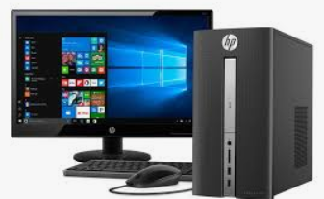

 |  | １－２－２、「ノートパソコン」も日本独自の略称。
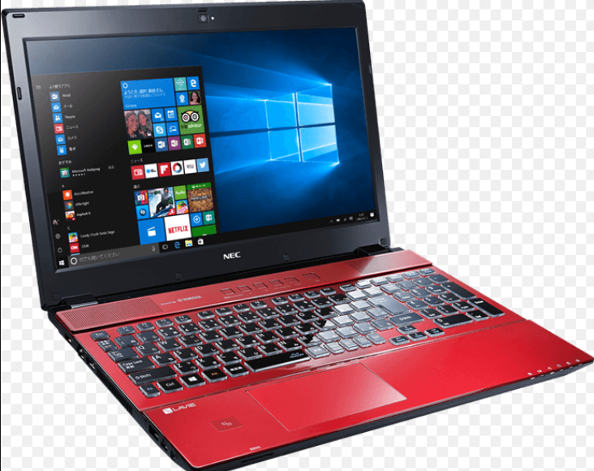

 |  | １－２－３、タブレット端末
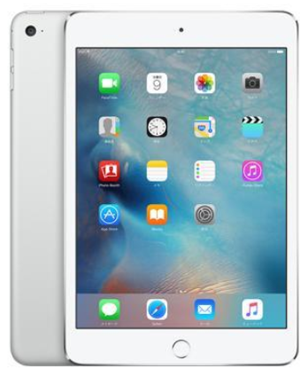

■２、「パソコンの仕組み」
 | ２－１、「パソコンの五大装置(機能)」
 |  | 「パソコン」は、上図に示すように、「制御装置」、「演算装置」、「記憶装置」、「入力装置」、「出力装置」の5つの装置から成り立っている。
 |  | 尚、「制御装置」と「演算装置」は「中央処理装置(CPU)」に組み込まれている。
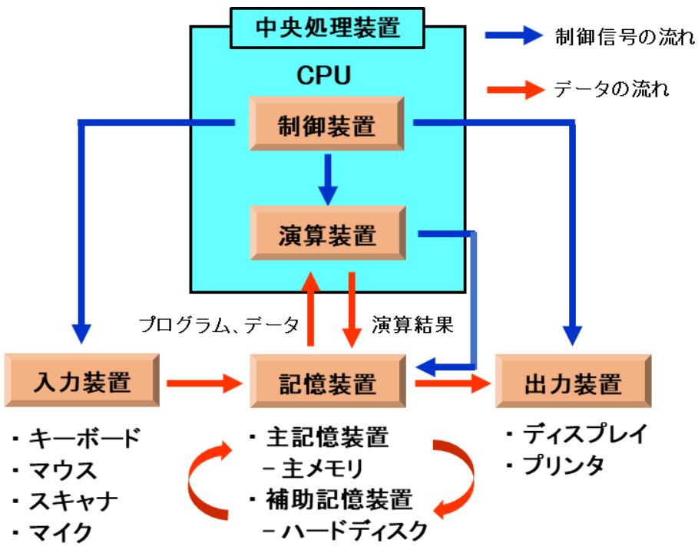

 | ２－２、「パソコンの構成（ハードウェアとソフトウェア）」
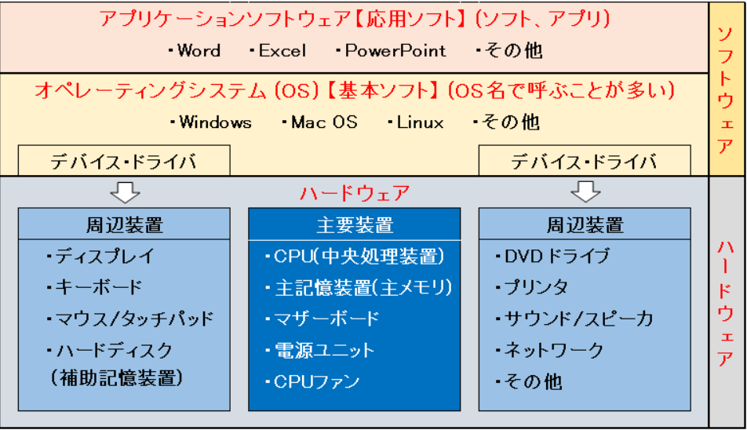

 |  | ２－２－１、ハードウェア：
 |  |  | ２－２－１－１、主要装置
 |  |  |  | ・「 CPU (中央処理装置)」
 |  |  |  |  | 人間における「脳」に相当する重要な装置。
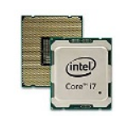
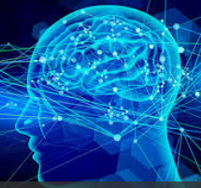

 |  |  |  | ・「主記憶装置(主メモリ、メインメモリ)」
 |  |  |  |  | たとえて言えば、「学習机」のようなもの。
 |  |  |  |  | 机が狭い（メモリ容量が小さい）と、作業が滞る（作業スピードが遅くなる、フリーズする）。
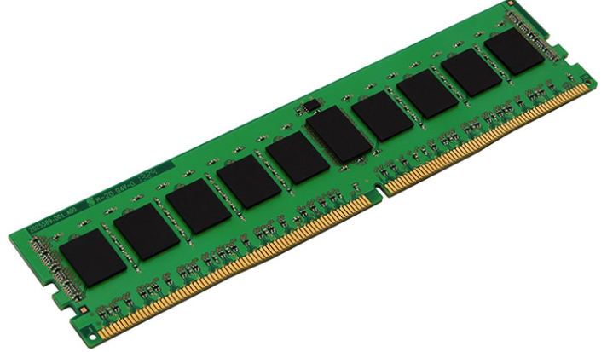

 |  |  |  | ・「マザーボード（略称はMB、M/B、マザボなど）」
 |  |  |  |  | 電子装置を構成するために必要となる主要な電子回路基板で、パソコンの中心となる大元の基盤。
 |  |  |  |  | 「CPU」や「主メモリ」もこの「マザーボード」に装着する。
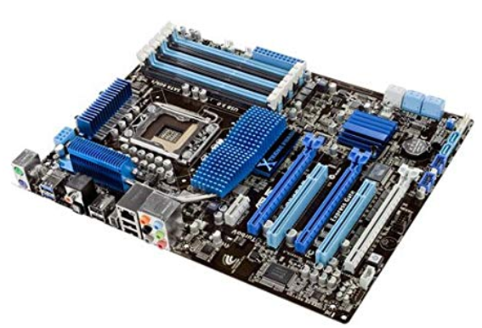

 |  |  |  | ・電源ユニット
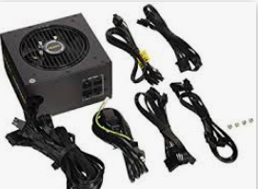

 |  |  |  | ・ | CPUファン
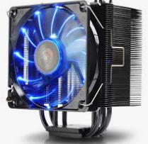

 |  |  | ２－２－１－２、周辺装置
 |  |  |  | ・ディスプレイ
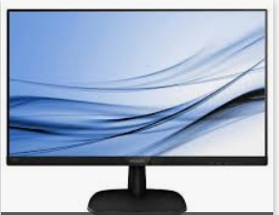

 |  |  |  | ・キーボード
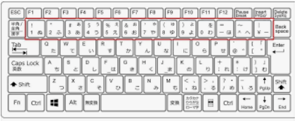

 |  |  |  | ・マウス
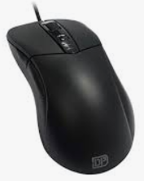

 |  |  | ・ハードディスク(補助記憶装置)
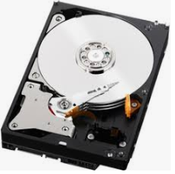

 |  |  | ・DVDドライブ
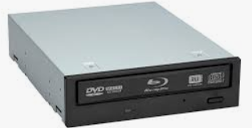
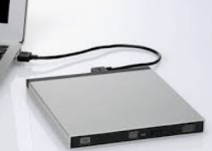
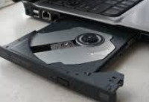

 |  |  | ・プリンタ
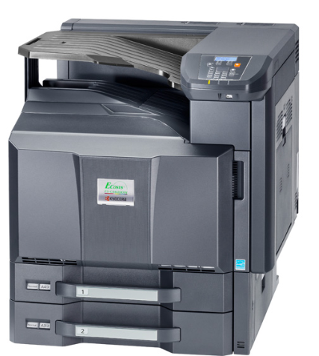

 |  |  |  |  |  | ３、

 |  |  | ・サウンド/スピーカー
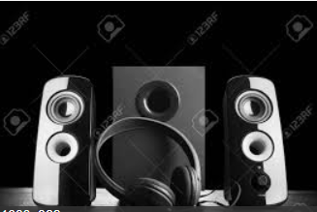

■３、「オペレーティングシステム(OS)（基本ソフト）」
 | ３－１、概念：
 |  | キーボード入力や画面出力といった入出力機能やディスクやメモリの管理など、
 |  | 多くの「アプリケーションソフトウェア」から共通して利用される基本的な機能を提供し、
 |  | コンピュータシステム全体を管理するソフトウェア。
 | ３－２、「オペレーティングシステム」の種類
 |  | ３－２－１、パソコン用
 |  |  | ３－２－１－１、Windows (マイクロソフト)
 |  |  |  | ・Windows XP
 |  |  |  | ・Windows Vista
 |  |  |  | ・ Windows 7
 |  |  |  | ・Windows 8
 |  |  |  | ・Windows 10
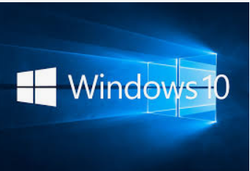

 |  |  | ３－２－１－２、 Mac OS (アップル)
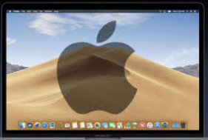

 |  |  | ３－２－１－３、 Linux (基本はフリーソフト)


 |  |  | ３－２－１－４、 Chrome OS (Google)
 |  | ３－２－２、モバイル用
 |  |  | ・Android (Google)
 |  |  | ・iOS (Apple)
 | ３－３、「デバイス・ドライバ」（通称：ドライバ）
 |  | ３－３－１、概念：「デバイス・ドライバ」はOSと各種周辺装置の間に位置し、各周辺装置を駆動するためのプログラム。
 |  | ３－３－２、種類：「デバイス・ドライバ」には以下の2種類がある。
 |  |  | ・ OSに含まれているもの（ハードディスク、DVDドライブ、ディスプレイ、マウスなど）
 |  |  | ・ OSに含まれておらず、各周辺装置メーカ独自のものをインストールする必要があるもの（プリンタなど）
■４、「アプリケーションソフトウェア(応用ソフト)」
 |  | ４－１、概念：OS以外にパソコンにインストールされているソフト（アプリ）であり、OS上で動く。
 |  | ４－２、種類：下記の例で簡単にイメージを付けましょう。
 |  |  | ４－２－１、データベース管理システム(DBMS)

 |  |  | ４－２－２、ソフトウエア開発支援ツール
 |  |  |  | ・MS Office
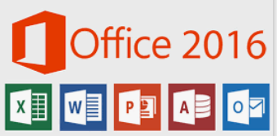

 |  |  |  | ・Eclipse


 |  |  | ４－２－３、－コミュニケーションツール
 |  |  |  | ・LINE


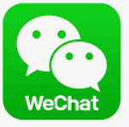
 |  |  |  | ・WeChat

